Feuil1
1995
1993
1989
2000
2013
2001
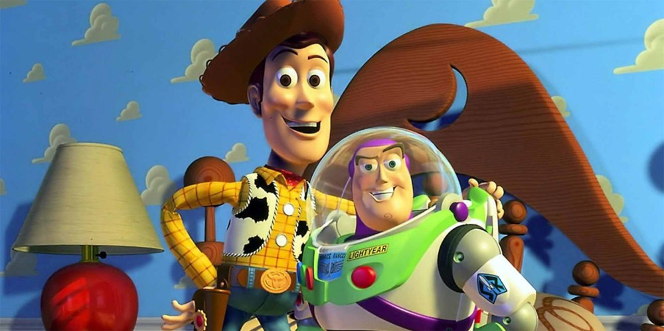 | 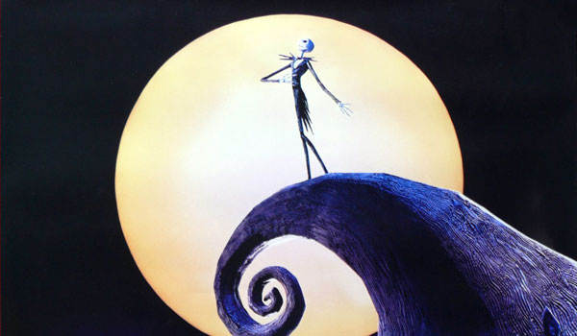 | 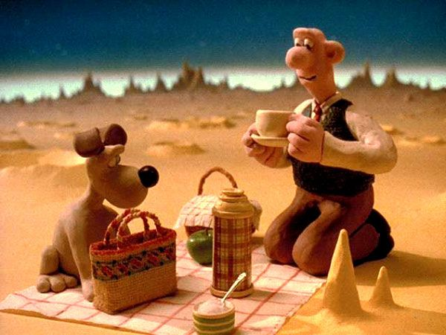
Toy Story | L'Étrange Noël de monsieur Jack | Wallace & Gromit : Une grande excursion
 |  | 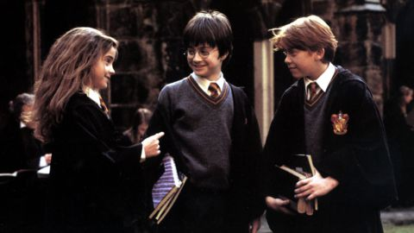
Tigre et Dragon | Le Loup de Wall Street | Harry Potter à l'école des sorciers
1977
2007
1979
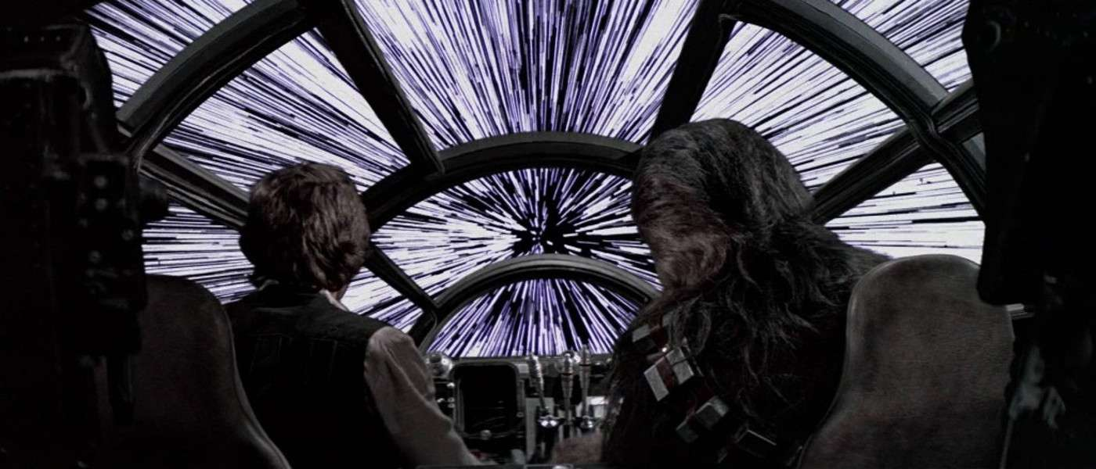 |  | 
Star Wars, épisode IV : Un nouvel espoir | Sunshine | Apocalypse Now
2011
1966
2008
 | 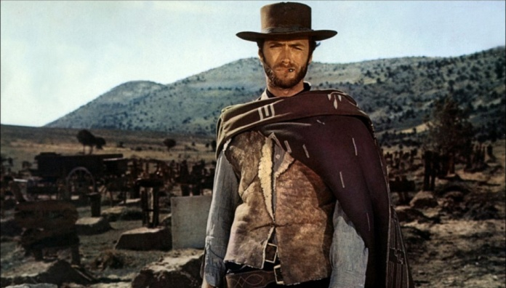 | 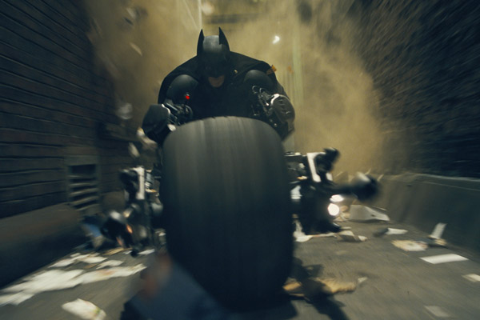
Intouchables | Le Bon, la Brute et le Truand | The Dark Knight : Le Chevalier Noir
2003
1997
1973
 | 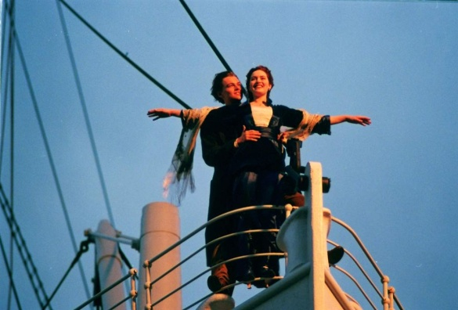 | 
Pirates des Caraïbes (I) | Titanic | L'Exorciste

